Zadanie_1
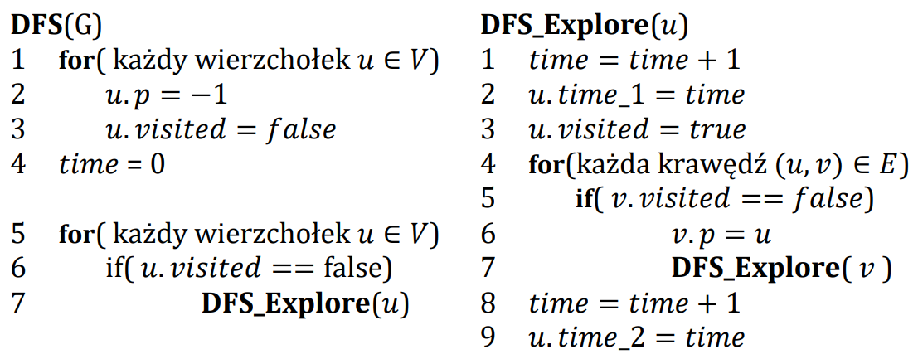

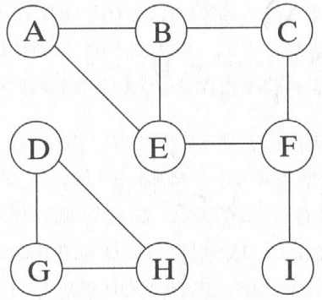
 | A | B | C | D | E | F | G | H | I
visited | true | true | true | true | true | true | true | true | true
p | -1 | A | B | -1 | F | C | D | G | F
time_1 | 1 | 2 | 3 | 13 | 5 | 4 | 14 | 15 | 7
time_2 | 12 | 11 | 10 | 18 | 6 | 9 | 17 | 16 | 8

 | Ścieżki
A | A
B | A | B
C | A | B | C
D | D
E | A | B | C | F | E
F | A | B | C | F
G | D | G
H | D | G | H
I | A | B | C | F | I

